ログイン画面
画面名 |  | ログイン画面 |  |  |  |  |  |  |  | 画面ID
画面説明
タスク管理アプリにログインする画面。
画面レイアウト
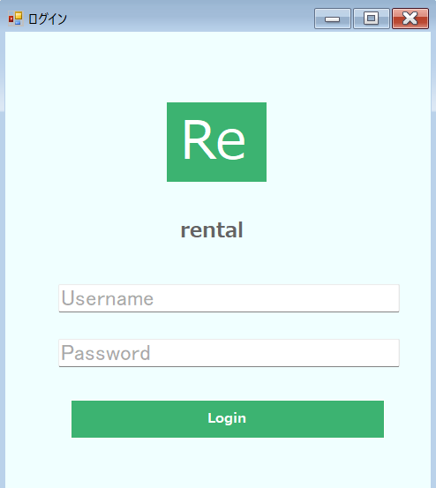

①
②
③

④

⑤

⑥
⑫
⑦
⑧

⑬

⑨
⑭

⑮

⑩
⑪

項目説明
No. | 項目名 |  | 種別 | I/O | 文字種 | 最大桁数 | 最小桁数 | 必須 | 初期値 |  | 備考
①
②
③
④
⑤
⑥
⑦
⑧
⑨
⑩
⑪
処理説明
①
②
③
④
⑤
⑥
⑦
⑧
⑨
⑩
⑪

一覧画面
画面名 |  | 一覧画面 |  |  |  |  |  |  |  | 画面ID
画面説明

画面レイアウト
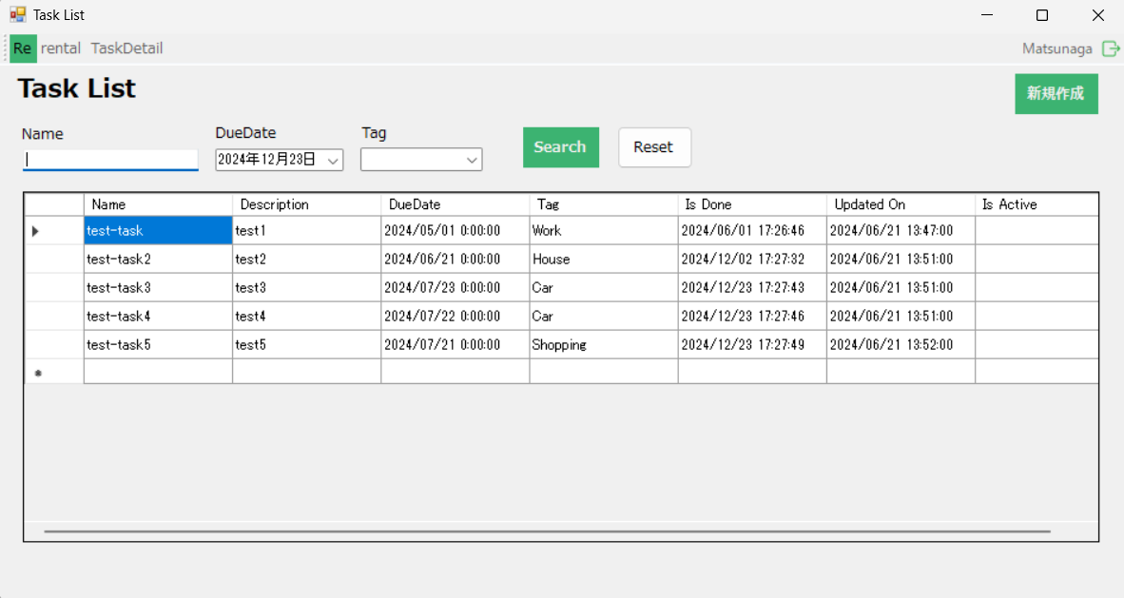

①
②
③

④

⑤

⑥
⑫
⑦
⑧

⑬

⑨
⑭

⑮

⑩
⑪

項目説明
No. | 項目名 |  | 種別 | I/O | 文字種 | 最大桁数 | 最小桁数 | 必須 | 初期値 |  | 備考
①
②
③
④
⑤
⑥
⑦
⑧
⑨
⑩
⑪
処理説明
①
②
③
④
⑤
⑥
⑦
⑧
⑨
⑩
⑪

詳細画面
画面名 |  | 詳細画面 |  |  |  |  |  |  |  | 画面ID
画面説明

画面レイアウト

①
②
③

④

⑤

⑥
⑫
⑦
⑧

⑬

⑨
⑭

⑮

⑩
⑪

項目説明
No. | 項目名 |  | 種別 | I/O | 文字種 | 最大桁数 | 最小桁数 | 必須 | 初期値 |  | 備考
①
②
③
④
⑤
⑥
⑦
⑧
⑨
⑩
⑪
処理説明
①
②
③
④
⑤
⑥
⑦
⑧
⑨
⑩
⑪

